상품제안서
플씨드 양말 선물세트 | 상품코드: S19763

 |  |  |  |  |  |  | 02-713-8555 | www.synergygift.co.kr
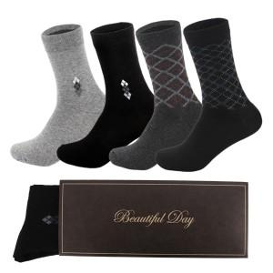

【상세/제작정보】 | <p style="text-align: center; " align="center">양말1족기준 입니다 / 1P, 2P 종이케이스 선택 가능&nbsp;</p>

【인쇄/포장옵션】 | 스티커 / 종이케이스

【공급단가】 | 수량 | 500~ | 1,000~ | 3,000~ | 5,000~ | 10,000~
*VAT별도 | 디자인신사양말 | 940원 | 910원 | 870원 | 840원 | 810원
 | 인디라신사양말 | 1,410원 | 1,360원 | 1,310원 | 1,260원 | 1,220원
 | 레인스톰패션양말 | 1,210원 | 1,170원 | 1,120원 | 1,080원 | 1,050원
 | 패션스포츠양말 | 1,210원 | 1,170원 | 1,120원 | 1,080원 | 1,050원

【상품 URL】 | https://www.synergygift.co.kr:443/src/goods_detail.php?gdno=13017

